we5首充登录模式弹窗顯示優化
二充追加活动的优化需求-测试用例 |  |  |  |  | 测试总数量 | 3
测试平台 | 服务端 cocos10/12/13/15 web1/2/5 |  | 测试日期 |  | Pass | 3
系统&版本 |  |  | 最后更新 |  | Fail | 0
文档编写人 |  |  | 文档测试人 |  | N/A | 0
策划负责人 |  |  | 审阅人员
参考档

ID | 用例名称 | 所属模块 | 前置条件 | 步骤描述 | 预期结果 | 执行结果 | 图片 | 备注
1 | 充值追加活动优化验证 | 运营活动/充值优惠 |  | 1、进入充值优化页面 2、选择充值追加活动，点击设置 | 1、“二充追加活动”，名称改为“充值追加活动” 2、顶部的提示文字修改为：玩家每次充值后，经过设定的间隔时间后没有进行下一笔充值，则触发该活动 3、新增字段： a、玩家生涯充值次数需>= ，且生涯金额>= 才会触发本活动 b、单个玩家最多参与 次 c、相同CPF限制次数 d、相同IP限制次数 4、“首笔充值后间隔时间”改为“上笔充值后间隔时间” | Pass | 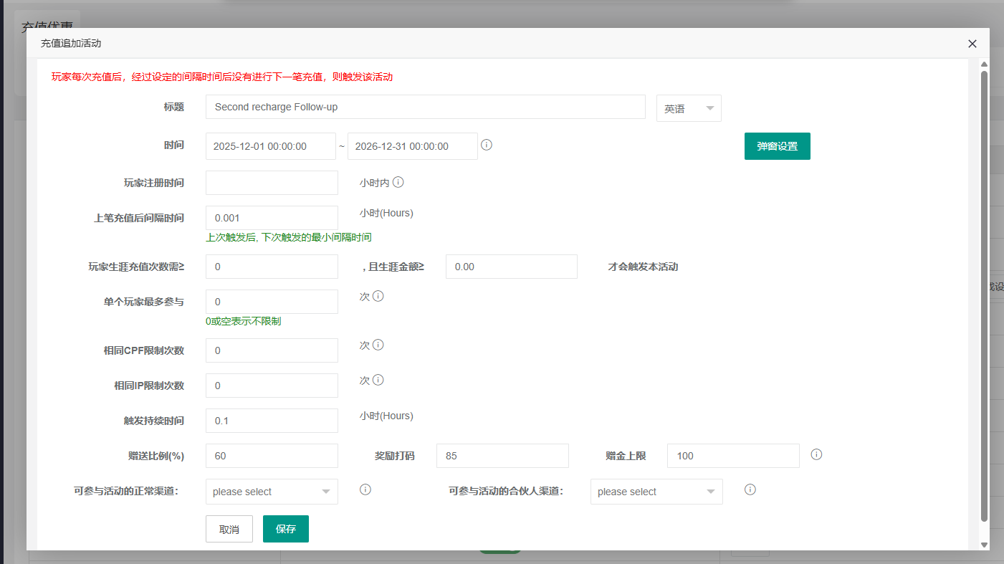
 |  |  |  | 1、进入充值优化页面，选择充值追加活动，点击设置 2、输入玩家生涯充值次数、生涯金额、单个玩家最多参与、相同CPF限制次数、相同IP限制次数，其它信息正常编辑，保存 | 保存成功
 |  | 客户端 | 充值追加活动开关开启，且活动时间在有效期内 | 1、玩家生涯充值次数0、生涯金额0、单个玩家最多参与0、相同CPF限制次数0、相同IP限制次数0 2、玩家上一笔已充值，且到下一笔充值的间隔时间已触发、未失效 3、玩家再次充值 | 1、充值时参与充值追加活动 2、个人中心-Bonus History下“二充追加活动”，名称改为“充值追加活动” 3、充值页面-Records-Bonus History下“二充追加活动”，名称改为“充值追加活动” | Pass |  | 回归C、回归D充值与充值活动互斥
 |  |  |  | 1、玩家生涯充值次数3、生涯金额0、单个玩家最多参与0、相同CPF限制次数0、相同IP限制次数0 2、玩家已充值2笔，且到下一笔充值的间隔时间已触发、未失效 3、玩家再次充值 | 充值时不参与充值追加活动
 |  |  |  | 1、玩家生涯充值次数3、生涯金额0、单个玩家最多参与0、相同CPF限制次数0、相同IP限制次数0 2、玩家已充值大于等于3笔，且到下一笔充值的间隔时间已触发、未失效 3、玩家再次充值 | 充值时参与充值追加活动
 |  |  |  | 1、玩家生涯充值次数0、生涯金额500、单个玩家最多参与0、相同CPF限制次数0、相同IP限制次数0 2、玩家已充值金额400，且到下一笔充值的间隔时间已触发、未失效 | 充值时不参与充值追加活动
 |  |  |  | 1、玩家生涯充值次数0、生涯金额500、单个玩家最多参与0、相同CPF限制次数0、相同IP限制次数0 2、玩家已充值金额大于等于500，且到下一笔充值的间隔时间已触发、未失效 3、玩家再次充值 | 充值时参与充值追加活动
 |  |  |  | 1、玩家生涯充值次数3、生涯金额500、单个玩家最多参与0、相同CPF限制次数0、相同IP限制次数0 2、玩家已充值2笔、已充值金额500，且到下一笔充值的间隔时间已触发、未失效 3、玩家再次充值 | 充值时不参与充值追加活动
 |  |  |  | 1、玩家生涯充值次数3、生涯金额500、单个玩家最多参与0、相同CPF限制次数0、相同IP限制次数0 2、玩家已充值3笔、已充值金额400，且到下一笔充值的间隔时间已触发、未失效 3、玩家再次充值 | 充值时不参与充值追加活动
 |  |  |  | 1、玩家生涯充值次数3、生涯金额500、单个玩家最多参与0、相同CPF限制次数0、相同IP限制次数0 2、玩家已充值3笔、已充值金额500，且到下一笔充值的间隔时间已触发、未失效 3、玩家再次充值 | 充值时参与充值追加活动
 |  |  |  | 1、玩家生涯充值次数0、生涯金额0、单个玩家最多参与3、相同CPF限制次数0、相同IP限制次数0 2、玩家已参与过2次充值追加活动，且到下一笔充值的间隔时间已触发、未失效 3、玩家再次充值 | 1、第3次充值时仍参与充值追加活动 2、进行第4次充值时不参与充值追加活动
 |  |  |  | 1、玩家生涯充值次数0、生涯金额0、单个玩家最多参与0、相同CPF限制次数1、相同IP限制次数0 2、有CPF的玩家A已参与充值追加活动 3、有相同CPF的玩家B已充值过1次，且下一笔充值的间隔时间已触发、未失效，再次充值 | 充值时不参与充值追加活动
 |  |  |  | 1、玩家生涯充值次数0、生涯金额0、单个玩家最多参与0、相同CPF限制次数0、相同IP限制次数1 2、某一IP的玩家A已参与充值追加活动 3、相同IP的玩家B已充值过1次，且下一笔充值的间隔时间已触发、未失效，再次充值 | 充值时不参与充值追加活动
 |  |  |  | 1、玩家生涯充值次数0、生涯金额0、单个玩家最多参与0、相同CPF限制次数0、相同IP限制次数0 2、玩家上一笔已充值，但未到下一笔充值的间隔时间 3、玩家再次充值 | 充值时不参与充值追加活动
 |  |  |  | 1、玩家生涯充值次数0、生涯金额0、单个玩家最多参与0、相同CPF限制次数0、相同IP限制次数0 2、玩家上一笔已充值，但到下一笔充值的间隔时间已触发已失效 3、玩家再次充值 | 充值时不参与充值追加活动
2 | 活动记录优化验证 | 运营活动/充值优惠 |  | 1、进入充值优惠页面 2、选择充值追加活动，点击活动记录，查看 | 玩家每触发一次充值追加活动，增加一条记录 | Pass
 |  |  |  | 1、进入充值优惠页面 2、选择充值追加活动，点击活动记录-导出本页 | 导出成功，且信息正确
 |  |  |  | 1、进入充值优惠页面 2、选择充值追加活动，点击活动记录-导出全部 | 导出成功，且信息正确

